3
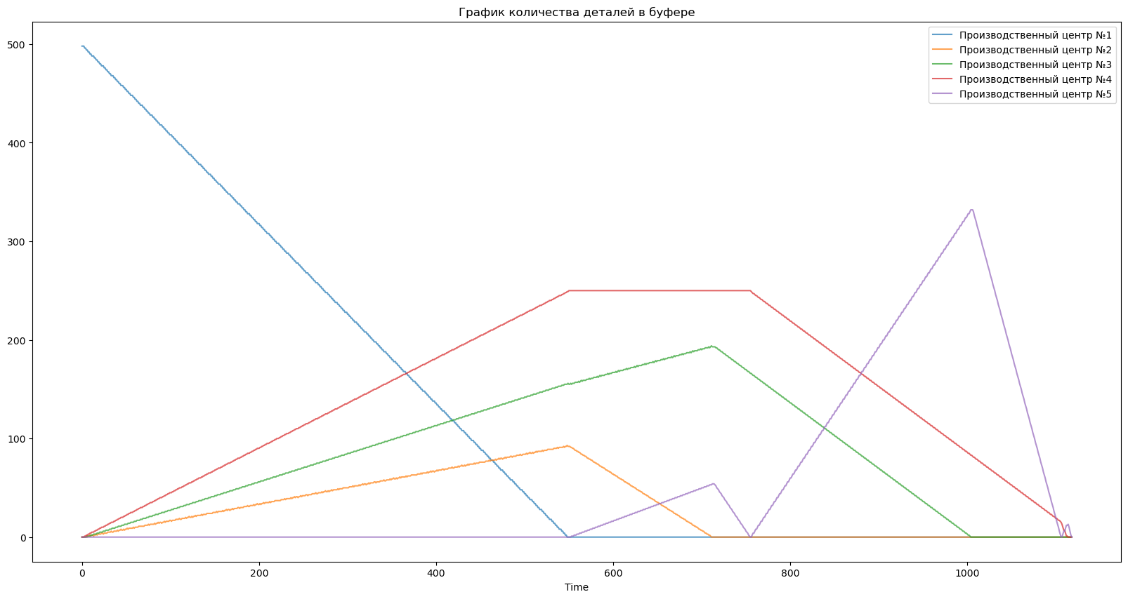
Time | ProductionCenter | WorkersCount | BufferCount
0.0 | Производственный центр №1 | 2 | 498
0.0 | Производственный центр №2 | 0 | 0
0.0 | Производственный центр №3 | 0 | 0
0.0 | Производственный центр №4 | 0 | 0
0.0 | Производственный центр №5 | 0 | 0
1.0 | Производственный центр №1 | 2 | 498
1.0 | Производственный центр №2 | 0 | 0
1.0 | Производственный центр №3 | 0 | 0
1.0 | Производственный центр №4 | 0 | 0
1.0 | Производственный центр №5 | 0 | 0
2.0 | Производственный центр №1 | 2 | 498
2.0 | Производственный центр №2 | 0 | 0
2.0 | Производственный центр №3 | 0 | 0
2.0 | Производственный центр №4 | 0 | 0
2.0 | Производственный центр №5 | 0 | 0
3.0 | Производственный центр №1 | 2 | 496
3.0 | Производственный центр №2 | 1 | 0
3.0 | Производственный центр №3 | 0 | 0
3.0 | Производственный центр №4 | 0 | 1
3.0 | Производственный центр №5 | 0 | 0
4.0 | Производственный центр №1 | 2 | 496
4.0 | Производственный центр №2 | 1 | 0
4.0 | Производственный центр №3 | 0 | 0
4.0 | Производственный центр №4 | 0 | 1
4.0 | Производственный центр №5 | 0 | 0
5.0 | Производственный центр №1 | 2 | 494
5.0 | Производственный центр №2 | 1 | 1
5.0 | Производственный центр №3 | 0 | 0
5.0 | Производственный центр №4 | 0 | 2
5.0 | Производственный центр №5 | 0 | 0
6.0 | Производственный центр №1 | 2 | 494
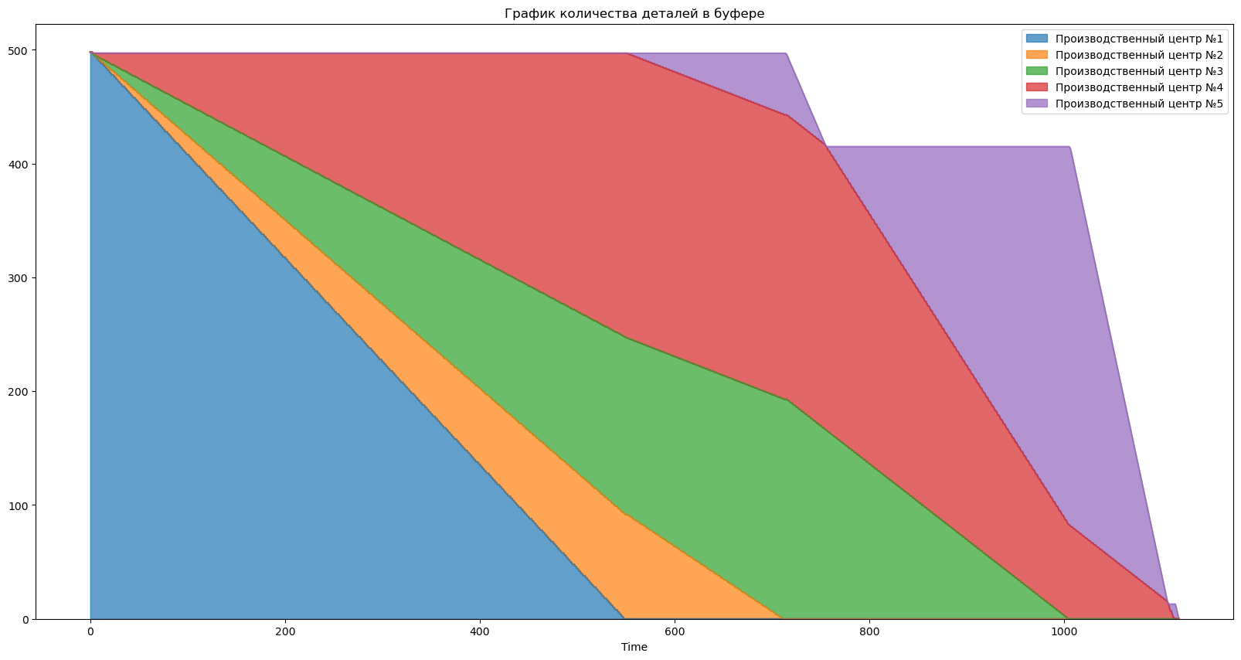
6.0 | Производственный центр №2 | 1 | 0
6.0 | Производственный центр №3 | 0 | 1
6.0 | Производственный центр №4 | 0 | 2
6.0 | Производственный центр №5 | 0 | 0
7.0 | Производственный центр №1 | 2 | 492
7.0 | Производственный центр №2 | 1 | 1
7.0 | Производственный центр №3 | 0 | 1
7.0 | Производственный центр №4 | 0 | 3
7.0 | Производственный центр №5 | 0 | 0
8.0 | Производственный центр №1 | 2 | 492
8.0 | Производственный центр №2 | 1 | 1
8.0 | Производственный центр №3 | 0 | 1
8.0 | Производственный центр №4 | 0 | 3
8.0 | Производственный центр №5 | 0 | 0
9.0 | Производственный центр №1 | 2 | 490
9.0 | Производственный центр №2 | 1 | 2
9.0 | Производственный центр №3 | 0 | 1
9.0 | Производственный центр №4 | 0 | 4
9.0 | Производственный центр №5 | 0 | 0
10.0 | Производственный центр №1 | 2 | 490
10.0 | Производственный центр №2 | 1 | 1
10.0 | Производственный центр №3 | 0 | 2
10.0 | Производственный центр №4 | 0 | 4
10.0 | Производственный центр №5 | 0 | 0
11.0 | Производственный центр №1 | 2 | 488
11.0 | Производственный центр №2 | 1 | 2
11.0 | Производственный центр №3 | 0 | 2
11.0 | Производственный центр №4 | 0 | 5
11.0 | Производственный центр №5 | 0 | 0
12.0 | Производственный центр №1 | 2 | 488
12.0 | Производственный центр №2 | 1 | 2
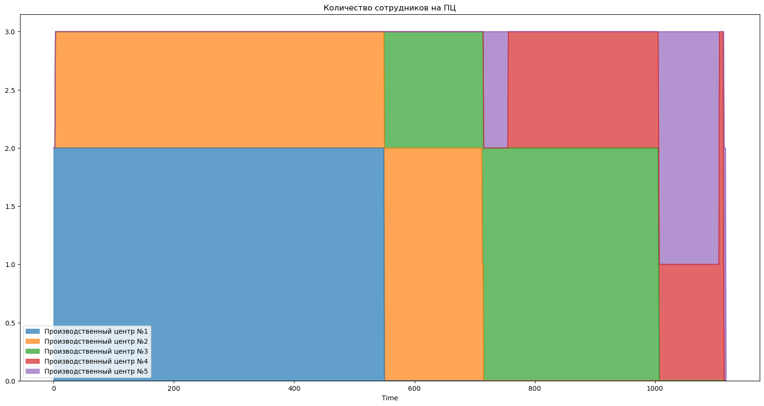
12.0 | Производственный центр №3 | 0 | 2
12.0 | Производственный центр №4 | 0 | 5
12.0 | Производственный центр №5 | 0 | 0
13.0 | Производственный центр №1 | 2 | 488
13.0 | Производственный центр №2 | 1 | 1
13.0 | Производственный центр №3 | 0 | 3
13.0 | Производственный центр №4 | 0 | 5
13.0 | Производственный центр №5 | 0 | 0
14.0 | Производственный центр №1 | 2 | 486
14.0 | Производственный центр №2 | 1 | 2
14.0 | Производственный центр №3 | 0 | 3
14.0 | Производственный центр №4 | 0 | 6
14.0 | Производственный центр №5 | 0 | 0
15.0 | Производственный центр №1 | 2 | 486
15.0 | Производственный центр №2 | 1 | 2
15.0 | Производственный центр №3 | 0 | 3
15.0 | Производственный центр №4 | 0 | 6
15.0 | Производственный центр №5 | 0 | 0
16.0 | Производственный центр №1 | 2 | 484
16.0 | Производственный центр №2 | 1 | 3
16.0 | Производственный центр №3 | 0 | 3
16.0 | Производственный центр №4 | 0 | 7
16.0 | Производственный центр №5 | 0 | 0
17.0 | Производственный центр №1 | 2 | 484
17.0 | Производственный центр №2 | 1 | 2
17.0 | Производственный центр №3 | 0 | 4
17.0 | Производственный центр №4 | 0 | 7
17.0 | Производственный центр №5 | 0 | 0
18.0 | Производственный центр №1 | 2 | 482
18.0 | Производственный центр №2 | 1 | 3
18.0 | Производственный центр №3 | 0 | 4
18.0 | Производственный центр №4 | 0 | 8
18.0 | Производственный центр №5 | 0 | 0
19.0 | Производственный центр №1 | 2 | 482
19.0 | Производственный центр №2 | 1 | 3
19.0 | Производственный центр №3 | 0 | 4
19.0 | Производственный центр №4 | 0 | 8
19.0 | Производственный центр №5 | 0 | 0
20.0 | Производственный центр №1 | 2 | 480
20.0 | Производственный центр №2 | 1 | 3
20.0 | Производственный центр №3 | 0 | 5
20.0 | Производственный центр №4 | 0 | 9
20.0 | Производственный центр №5 | 0 | 0
21.0 | Производственный центр №1 | 2 | 480
21.0 | Производственный центр №2 | 1 | 3
21.0 | Производственный центр №3 | 0 | 5
21.0 | Производственный центр №4 | 0 | 9
21.0 | Производственный центр №5 | 0 | 0
22.0 | Производственный центр №1 | 2 | 478
22.0 | Производственный центр №2 | 1 | 4
22.0 | Производственный центр №3 | 0 | 5
22.0 | Производственный центр №4 | 0 | 10
22.0 | Производственный центр №5 | 0 | 0
23.0 | Производственный центр №1 | 2 | 478
23.0 | Производственный центр №2 | 1 | 4
23.0 | Производственный центр №3 | 0 | 5
23.0 | Производственный центр №4 | 0 | 10
23.0 | Производственный центр №5 | 0 | 0
24.0 | Производственный центр №1 | 2 | 478
24.0 | Производственный центр №2 | 1 | 3
24.0 | Производственный центр №3 | 0 | 6
24.0 | Производственный центр №4 | 0 | 10
24.0 | Производственный центр №5 | 0 | 0
25.0 | Производственный центр №1 | 2 | 476
25.0 | Производственный центр №2 | 1 | 4
25.0 | Производственный центр №3 | 0 | 6
25.0 | Производственный центр №4 | 0 | 11
25.0 | Производственный центр №5 | 0 | 0
26.0 | Производственный центр №1 | 2 | 476
26.0 | Производственный центр №2 | 1 | 4
26.0 | Производственный центр №3 | 0 | 6
26.0 | Производственный центр №4 | 0 | 11
26.0 | Производственный центр №5 | 0 | 0
27.0 | Производственный центр №1 | 2 | 474
27.0 | Производственный центр №2 | 1 | 4
27.0 | Производственный центр №3 | 0 | 7
27.0 | Производственный центр №4 | 0 | 12
27.0 | Производственный центр №5 | 0 | 0
28.0 | Производственный центр №1 | 2 | 474
28.0 | Производственный центр №2 | 1 | 4
28.0 | Производственный центр №3 | 0 | 7
28.0 | Производственный центр №4 | 0 | 12
28.0 | Производственный центр №5 | 0 | 0
29.0 | Производственный центр №1 | 2 | 472
29.0 | Производственный центр №2 | 1 | 5
29.0 | Производственный центр №3 | 0 | 7
29.0 | Производственный центр №4 | 0 | 13
29.0 | Производственный центр №5 | 0 | 0
30.0 | Производственный центр №1 | 2 | 472
30.0 | Производственный центр №2 | 1 | 5
30.0 | Производственный центр №3 | 0 | 7
30.0 | Производственный центр №4 | 0 | 13
30.0 | Производственный центр №5 | 0 | 0
31.0 | Производственный центр №1 | 2 | 470
31.0 | Производственный центр №2 | 1 | 5
31.0 | Производственный центр №3 | 0 | 8
31.0 | Производственный центр №4 | 0 | 14
31.0 | Производственный центр №5 | 0 | 0
32.0 | Производственный центр №1 | 2 | 470
32.0 | Производственный центр №2 | 1 | 5
32.0 | Производственный центр №3 | 0 | 8
32.0 | Производственный центр №4 | 0 | 14
32.0 | Производственный центр №5 | 0 | 0
33.0 | Производственный центр №1 | 2 | 468
33.0 | Производственный центр №2 | 1 | 6
33.0 | Производственный центр №3 | 0 | 8
33.0 | Производственный центр №4 | 0 | 15
33.0 | Производственный центр №5 | 0 | 0
34.0 | Производственный центр №1 | 2 | 468
34.0 | Производственный центр №2 | 1 | 5
34.0 | Производственный центр №3 | 0 | 9
34.0 | Производственный центр №4 | 0 | 15
34.0 | Производственный центр №5 | 0 | 0
35.0 | Производственный центр №1 | 2 | 468
35.0 | Производственный центр №2 | 1 | 5
35.0 | Производственный центр №3 | 0 | 9
35.0 | Производственный центр №4 | 0 | 15
35.0 | Производственный центр №5 | 0 | 0
36.0 | Производственный центр №1 | 2 | 466
36.0 | Производственный центр №2 | 1 | 6
36.0 | Производственный центр №3 | 0 | 9
36.0 | Производственный центр №4 | 0 | 16
36.0 | Производственный центр №5 | 0 | 0
37.0 | Производственный центр №1 | 2 | 466
37.0 | Производственный центр №2 | 1 | 6
37.0 | Производственный центр №3 | 0 | 9
37.0 | Производственный центр №4 | 0 | 16
37.0 | Производственный центр №5 | 0 | 0
38.0 | Производственный центр №1 | 2 | 464
38.0 | Производственный центр №2 | 1 | 6
38.0 | Производственный центр №3 | 0 | 10
38.0 | Производственный центр №4 | 0 | 17
38.0 | Производственный центр №5 | 0 | 0
39.0 | Производственный центр №1 | 2 | 464
39.0 | Производственный центр №2 | 1 | 6
39.0 | Производственный центр №3 | 0 | 10
39.0 | Производственный центр №4 | 0 | 17
39.0 | Производственный центр №5 | 0 | 0
40.0 | Производственный центр №1 | 2 | 462
40.0 | Производственный центр №2 | 1 | 7
40.0 | Производственный центр №3 | 0 | 10
40.0 | Производственный центр №4 | 0 | 18
40.0 | Производственный центр №5 | 0 | 0
41.0 | Производственный центр №1 | 2 | 462
41.0 | Производственный центр №2 | 1 | 6
41.0 | Производственный центр №3 | 0 | 11
41.0 | Производственный центр №4 | 0 | 18
41.0 | Производственный центр №5 | 0 | 0
42.0 | Производственный центр №1 | 2 | 460
42.0 | Производственный центр №2 | 1 | 7
42.0 | Производственный центр №3 | 0 | 11
42.0 | Производственный центр №4 | 0 | 19
42.0 | Производственный центр №5 | 0 | 0
43.0 | Производственный центр №1 | 2 | 460
43.0 | Производственный центр №2 | 1 | 7
43.0 | Производственный центр №3 | 0 | 11
43.0 | Производственный центр №4 | 0 | 19
43.0 | Производственный центр №5 | 0 | 0
44.0 | Производственный центр №1 | 2 | 458
44.0 | Производственный центр №2 | 1 | 8
44.0 | Производственный центр №3 | 0 | 11
44.0 | Производственный центр №4 | 0 | 20
44.0 | Производственный центр №5 | 0 | 0
45.0 | Производственный центр №1 | 2 | 458
45.0 | Производственный центр №2 | 1 | 7
45.0 | Производственный центр №3 | 0 | 12
45.0 | Производственный центр №4 | 0 | 20
45.0 | Производственный центр №5 | 0 | 0
46.0 | Производственный центр №1 | 2 | 458
46.0 | Производственный центр №2 | 1 | 7
46.0 | Производственный центр №3 | 0 | 12
46.0 | Производственный центр №4 | 0 | 20
46.0 | Производственный центр №5 | 0 | 0
47.0 | Производственный центр №1 | 2 | 456
47.0 | Производственный центр №2 | 1 | 8
47.0 | Производственный центр №3 | 0 | 12
47.0 | Производственный центр №4 | 0 | 21
47.0 | Производственный центр №5 | 0 | 0
48.0 | Производственный центр №1 | 2 | 456
48.0 | Производственный центр №2 | 1 | 7
48.0 | Производственный центр №3 | 0 | 13
48.0 | Производственный центр №4 | 0 | 21
48.0 | Производственный центр №5 | 0 | 0
49.0 | Производственный центр №1 | 2 | 454
49.0 | Производственный центр №2 | 1 | 8
49.0 | Производственный центр №3 | 0 | 13
49.0 | Производственный центр №4 | 0 | 22
49.0 | Производственный центр №5 | 0 | 0
50.0 | Производственный центр №1 | 2 | 454
50.0 | Производственный центр №2 | 1 | 8
50.0 | Производственный центр №3 | 0 | 13
50.0 | Производственный центр №4 | 0 | 22
50.0 | Производственный центр №5 | 0 | 0
51.0 | Производственный центр №1 | 2 | 452
51.0 | Производственный центр №2 | 1 | 9
51.0 | Производственный центр №3 | 0 | 13
51.0 | Производственный центр №4 | 0 | 23
51.0 | Производственный центр №5 | 0 | 0
52.0 | Производственный центр №1 | 2 | 452
52.0 | Производственный центр №2 | 1 | 8
52.0 | Производственный центр №3 | 0 | 14
52.0 | Производственный центр №4 | 0 | 23
52.0 | Производственный центр №5 | 0 | 0
53.0 | Производственный центр №1 | 2 | 450
53.0 | Производственный центр №2 | 1 | 9
53.0 | Производственный центр №3 | 0 | 14
53.0 | Производственный центр №4 | 0 | 24
53.0 | Производственный центр №5 | 0 | 0
54.0 | Производственный центр №1 | 2 | 450
54.0 | Производственный центр №2 | 1 | 9
54.0 | Производственный центр №3 | 0 | 14
54.0 | Производственный центр №4 | 0 | 24
54.0 | Производственный центр №5 | 0 | 0
55.0 | Производственный центр №1 | 2 | 448
55.0 | Производственный центр №2 | 1 | 9
55.0 | Производственный центр №3 | 0 | 15
55.0 | Производственный центр №4 | 0 | 25
55.0 | Производственный центр №5 | 0 | 0
56.0 | Производственный центр №1 | 2 | 448
56.0 | Производственный центр №2 | 1 | 9
56.0 | Производственный центр №3 | 0 | 15
56.0 | Производственный центр №4 | 0 | 25
56.0 | Производственный центр №5 | 0 | 0
57.0 | Производственный центр №1 | 2 | 448
57.0 | Производственный центр №2 | 1 | 9
57.0 | Производственный центр №3 | 0 | 15
57.0 | Производственный центр №4 | 0 | 25
57.0 | Производственный центр №5 | 0 | 0
58.0 | Производственный центр №1 | 2 | 446
58.0 | Производственный центр №2 | 1 | 10
58.0 | Производственный центр №3 | 0 | 15
58.0 | Производственный центр №4 | 0 | 26
58.0 | Производственный центр №5 | 0 | 0
59.0 | Производственный центр №1 | 2 | 446
59.0 | Производственный центр №2 | 1 | 9
59.0 | Производственный центр №3 | 0 | 16
59.0 | Производственный центр №4 | 0 | 26
59.0 | Производственный центр №5 | 0 | 0
60.0 | Производственный центр №1 | 2 | 444
60.0 | Производственный центр №2 | 1 | 10
60.0 | Производственный центр №3 | 0 | 16
60.0 | Производственный центр №4 | 0 | 27
60.0 | Производственный центр №5 | 0 | 0
61.0 | Производственный центр №1 | 2 | 444
61.0 | Производственный центр №2 | 1 | 10
61.0 | Производственный центр №3 | 0 | 16
61.0 | Производственный центр №4 | 0 | 27
61.0 | Производственный центр №5 | 0 | 0
62.0 | Производственный центр №1 | 2 | 442
62.0 | Производственный центр №2 | 1 | 10
62.0 | Производственный центр №3 | 0 | 17
62.0 | Производственный центр №4 | 0 | 28
62.0 | Производственный центр №5 | 0 | 0
63.0 | Производственный центр №1 | 2 | 442
63.0 | Производственный центр №2 | 1 | 10
63.0 | Производственный центр №3 | 0 | 17
63.0 | Производственный центр №4 | 0 | 28
63.0 | Производственный центр №5 | 0 | 0
64.0 | Производственный центр №1 | 2 | 440
64.0 | Производственный центр №2 | 1 | 11
64.0 | Производственный центр №3 | 0 | 17
64.0 | Производственный центр №4 | 0 | 29
64.0 | Производственный центр №5 | 0 | 0
65.0 | Производственный центр №1 | 2 | 440
65.0 | Производственный центр №2 | 1 | 11
65.0 | Производственный центр №3 | 0 | 17
65.0 | Производственный центр №4 | 0 | 29
65.0 | Производственный центр №5 | 0 | 0
66.0 | Производственный центр №1 | 2 | 438
66.0 | Производственный центр №2 | 1 | 11
66.0 | Производственный центр №3 | 0 | 18
66.0 | Производственный центр №4 | 0 | 30
66.0 | Производственный центр №5 | 0 | 0
67.0 | Производственный центр №1 | 2 | 438
67.0 | Производственный центр №2 | 1 | 11
67.0 | Производственный центр №3 | 0 | 18
67.0 | Производственный центр №4 | 0 | 30
67.0 | Производственный центр №5 | 0 | 0
68.0 | Производственный центр №1 | 2 | 438
68.0 | Производственный центр №2 | 1 | 11
68.0 | Производственный центр №3 | 0 | 18
68.0 | Производственный центр №4 | 0 | 30
68.0 | Производственный центр №5 | 0 | 0
69.0 | Производственный центр №1 | 2 | 436
69.0 | Производственный центр №2 | 1 | 11
69.0 | Производственный центр №3 | 0 | 19
69.0 | Производственный центр №4 | 0 | 31
69.0 | Производственный центр №5 | 0 | 0
70.0 | Производственный центр №1 | 2 | 436
70.0 | Производственный центр №2 | 1 | 11
70.0 | Производственный центр №3 | 0 | 19
70.0 | Производственный центр №4 | 0 | 31
70.0 | Производственный центр №5 | 0 | 0
71.0 | Производственный центр №1 | 2 | 434
71.0 | Производственный центр №2 | 1 | 12
71.0 | Производственный центр №3 | 0 | 19
71.0 | Производственный центр №4 | 0 | 32
71.0 | Производственный центр №5 | 0 | 0
72.0 | Производственный центр №1 | 2 | 434
72.0 | Производственный центр №2 | 1 | 12
72.0 | Производственный центр №3 | 0 | 19
72.0 | Производственный центр №4 | 0 | 32
72.0 | Производственный центр №5 | 0 | 0
73.0 | Производственный центр №1 | 2 | 432
73.0 | Производственный центр №2 | 1 | 12
73.0 | Производственный центр №3 | 0 | 20
73.0 | Производственный центр №4 | 0 | 33
73.0 | Производственный центр №5 | 0 | 0
74.0 | Производственный центр №1 | 2 | 432
74.0 | Производственный центр №2 | 1 | 12
74.0 | Производственный центр №3 | 0 | 20
74.0 | Производственный центр №4 | 0 | 33
74.0 | Производственный центр №5 | 0 | 0
75.0 | Производственный центр №1 | 2 | 430
75.0 | Производственный центр №2 | 1 | 13
75.0 | Производственный центр №3 | 0 | 20
75.0 | Производственный центр №4 | 0 | 34
75.0 | Производственный центр №5 | 0 | 0
76.0 | Производственный центр №1 | 2 | 430
76.0 | Производственный центр №2 | 1 | 12
76.0 | Производственный центр №3 | 0 | 21
76.0 | Производственный центр №4 | 0 | 34
76.0 | Производственный центр №5 | 0 | 0
77.0 | Производственный центр №1 | 2 | 428
77.0 | Производственный центр №2 | 1 | 13
77.0 | Производственный центр №3 | 0 | 21
77.0 | Производственный центр №4 | 0 | 35
77.0 | Производственный центр №5 | 0 | 0
78.0 | Производственный центр №1 | 2 | 428
78.0 | Производственный центр №2 | 1 | 13
78.0 | Производственный центр №3 | 0 | 21
78.0 | Производственный центр №4 | 0 | 35
78.0 | Производственный центр №5 | 0 | 0
79.0 | Производственный центр №1 | 2 | 428
79.0 | Производственный центр №2 | 1 | 13
79.0 | Производственный центр №3 | 0 | 21
79.0 | Производственный центр №4 | 0 | 35
79.0 | Производственный центр №5 | 0 | 0
80.0 | Производственный центр №1 | 2 | 426
80.0 | Производственный центр №2 | 1 | 13
80.0 | Производственный центр №3 | 0 | 22
80.0 | Производственный центр №4 | 0 | 36
80.0 | Производственный центр №5 | 0 | 0
81.0 | Производственный центр №1 | 2 | 426
81.0 | Производственный центр №2 | 1 | 13
81.0 | Производственный центр №3 | 0 | 22
81.0 | Производственный центр №4 | 0 | 36
81.0 | Производственный центр №5 | 0 | 0
82.0 | Производственный центр №1 | 2 | 424
82.0 | Производственный центр №2 | 1 | 14
82.0 | Производственный центр №3 | 0 | 22
82.0 | Производственный центр №4 | 0 | 37
82.0 | Производственный центр №5 | 0 | 0
83.0 | Производственный центр №1 | 2 | 424
83.0 | Производственный центр №2 | 1 | 13
83.0 | Производственный центр №3 | 0 | 23
83.0 | Производственный центр №4 | 0 | 37
83.0 | Производственный центр №5 | 0 | 0
84.0 | Производственный центр №1 | 2 | 422
84.0 | Производственный центр №2 | 1 | 14
84.0 | Производственный центр №3 | 0 | 23
84.0 | Производственный центр №4 | 0 | 38
84.0 | Производственный центр №5 | 0 | 0
85.0 | Производственный центр №1 | 2 | 422
85.0 | Производственный центр №2 | 1 | 14
85.0 | Производственный центр №3 | 0 | 23
85.0 | Производственный центр №4 | 0 | 38
85.0 | Производственный центр №5 | 0 | 0
86.0 | Производственный центр №1 | 2 | 420
86.0 | Производственный центр №2 | 1 | 15
86.0 | Производственный центр №3 | 0 | 23
86.0 | Производственный центр №4 | 0 | 39
86.0 | Производственный центр №5 | 0 | 0
87.0 | Производственный центр №1 | 2 | 420
87.0 | Производственный центр №2 | 1 | 14
87.0 | Производственный центр №3 | 0 | 24
87.0 | Производственный центр №4 | 0 | 39
87.0 | Производственный центр №5 | 0 | 0
88.0 | Производственный центр №1 | 2 | 418
88.0 | Производственный центр №2 | 1 | 15
88.0 | Производственный центр №3 | 0 | 24
88.0 | Производственный центр №4 | 0 | 40
88.0 | Производственный центр №5 | 0 | 0
89.0 | Производственный центр №1 | 2 | 418
89.0 | Производственный центр №2 | 1 | 15
89.0 | Производственный центр №3 | 0 | 24
89.0 | Производственный центр №4 | 0 | 40
89.0 | Производственный центр №5 | 0 | 0
90.0 | Производственный центр №1 | 2 | 418
90.0 | Производственный центр №2 | 1 | 14
90.0 | Производственный центр №3 | 0 | 25
90.0 | Производственный центр №4 | 0 | 40
90.0 | Производственный центр №5 | 0 | 0
91.0 | Производственный центр №1 | 2 | 416
91.0 | Производственный центр №2 | 1 | 15
91.0 | Производственный центр №3 | 0 | 25
91.0 | Производственный центр №4 | 0 | 41
91.0 | Производственный центр №5 | 0 | 0
92.0 | Производственный центр №1 | 2 | 416
92.0 | Производственный центр №2 | 1 | 15
92.0 | Производственный центр №3 | 0 | 25
92.0 | Производственный центр №4 | 0 | 41
92.0 | Производственный центр №5 | 0 | 0
93.0 | Производственный центр №1 | 2 | 414
93.0 | Производственный центр №2 | 1 | 16
93.0 | Производственный центр №3 | 0 | 25
93.0 | Производственный центр №4 | 0 | 42
93.0 | Производственный центр №5 | 0 | 0
94.0 | Производственный центр №1 | 2 | 414
94.0 | Производственный центр №2 | 1 | 15
94.0 | Производственный центр №3 | 0 | 26
94.0 | Производственный центр №4 | 0 | 42
94.0 | Производственный центр №5 | 0 | 0
95.0 | Производственный центр №1 | 2 | 412
95.0 | Производственный центр №2 | 1 | 16
95.0 | Производственный центр №3 | 0 | 26
95.0 | Производственный центр №4 | 0 | 43
95.0 | Производственный центр №5 | 0 | 0
96.0 | Производственный центр №1 | 2 | 412
96.0 | Производственный центр №2 | 1 | 16
96.0 | Производственный центр №3 | 0 | 26
96.0 | Производственный центр №4 | 0 | 43
96.0 | Производственный центр №5 | 0 | 0
97.0 | Производственный центр №1 | 2 | 410
97.0 | Производственный центр №2 | 1 | 16
97.0 | Производственный центр №3 | 0 | 27
97.0 | Производственный центр №4 | 0 | 44
97.0 | Производственный центр №5 | 0 | 0
98.0 | Производственный центр №1 | 2 | 410
98.0 | Производственный центр №2 | 1 | 16
98.0 | Производственный центр №3 | 0 | 27
98.0 | Производственный центр №4 | 0 | 44
98.0 | Производственный центр №5 | 0 | 0
99.0 | Производственный центр №1 | 2 | 408
99.0 | Производственный центр №2 | 1 | 17
99.0 | Производственный центр №3 | 0 | 27
99.0 | Производственный центр №4 | 0 | 45
99.0 | Производственный центр №5 | 0 | 0
100.0 | Производственный центр №1 | 2 | 408
100.0 | Производственный центр №2 | 1 | 17
100.0 | Производственный центр №3 | 0 | 27
100.0 | Производственный центр №4 | 0 | 45
100.0 | Производственный центр №5 | 0 | 0
101.0 | Производственный центр №1 | 2 | 408
101.0 | Производственный центр №2 | 1 | 16
101.0 | Производственный центр №3 | 0 | 28
101.0 | Производственный центр №4 | 0 | 45
101.0 | Производственный центр №5 | 0 | 0
102.0 | Производственный центр №1 | 2 | 406
102.0 | Производственный центр №2 | 1 | 17
102.0 | Производственный центр №3 | 0 | 28
102.0 | Производственный центр №4 | 0 | 46
102.0 | Производственный центр №5 | 0 | 0
103.0 | Производственный центр №1 | 2 | 406
103.0 | Производственный центр №2 | 1 | 17
103.0 | Производственный центр №3 | 0 | 28
103.0 | Производственный центр №4 | 0 | 46
103.0 | Производственный центр №5 | 0 | 0
104.0 | Производственный центр №1 | 2 | 404
104.0 | Производственный центр №2 | 1 | 17
104.0 | Производственный центр №3 | 0 | 29
104.0 | Производственный центр №4 | 0 | 47
104.0 | Производственный центр №5 | 0 | 0
105.0 | Производственный центр №1 | 2 | 404
105.0 | Производственный центр №2 | 1 | 17
105.0 | Производственный центр №3 | 0 | 29
105.0 | Производственный центр №4 | 0 | 47
105.0 | Производственный центр №5 | 0 | 0
106.0 | Производственный центр №1 | 2 | 402
106.0 | Производственный центр №2 | 1 | 18
106.0 | Производственный центр №3 | 0 | 29
106.0 | Производственный центр №4 | 0 | 48
106.0 | Производственный центр №5 | 0 | 0
107.0 | Производственный центр №1 | 2 | 402
107.0 | Производственный центр №2 | 1 | 18
107.0 | Производственный центр №3 | 0 | 29
107.0 | Производственный центр №4 | 0 | 48
107.0 | Производственный центр №5 | 0 | 0
108.0 | Производственный центр №1 | 2 | 400
108.0 | Производственный центр №2 | 1 | 18
108.0 | Производственный центр №3 | 0 | 30
108.0 | Производственный центр №4 | 0 | 49
108.0 | Производственный центр №5 | 0 | 0
109.0 | Производственный центр №1 | 2 | 400
109.0 | Производственный центр №2 | 1 | 18
109.0 | Производственный центр №3 | 0 | 30
109.0 | Производственный центр №4 | 0 | 49
109.0 | Производственный центр №5 | 0 | 0
110.0 | Производственный центр №1 | 2 | 398
110.0 | Производственный центр №2 | 1 | 19
110.0 | Производственный центр №3 | 0 | 30
110.0 | Производственный центр №4 | 0 | 50
110.0 | Производственный центр №5 | 0 | 0
111.0 | Производственный центр №1 | 2 | 398
111.0 | Производственный центр №2 | 1 | 18
111.0 | Производственный центр №3 | 0 | 31
111.0 | Производственный центр №4 | 0 | 50
111.0 | Производственный центр №5 | 0 | 0
112.0 | Производственный центр №1 | 2 | 398
112.0 | Производственный центр №2 | 1 | 18
112.0 | Производственный центр №3 | 0 | 31
112.0 | Производственный центр №4 | 0 | 50
112.0 | Производственный центр №5 | 0 | 0
113.0 | Производственный центр №1 | 2 | 396
113.0 | Производственный центр №2 | 1 | 19
113.0 | Производственный центр №3 | 0 | 31
113.0 | Производственный центр №4 | 0 | 51
113.0 | Производственный центр №5 | 0 | 0
114.0 | Производственный центр №1 | 2 | 396
114.0 | Производственный центр №2 | 1 | 19
114.0 | Производственный центр №3 | 0 | 31
114.0 | Производственный центр №4 | 0 | 51
114.0 | Производственный центр №5 | 0 | 0
115.0 | Производственный центр №1 | 2 | 394
115.0 | Производственный центр №2 | 1 | 19
115.0 | Производственный центр №3 | 0 | 32
115.0 | Производственный центр №4 | 0 | 52
115.0 | Производственный центр №5 | 0 | 0
116.0 | Производственный центр №1 | 2 | 394
116.0 | Производственный центр №2 | 1 | 19
116.0 | Производственный центр №3 | 0 | 32
116.0 | Производственный центр №4 | 0 | 52
116.0 | Производственный центр №5 | 0 | 0
117.0 | Производственный центр №1 | 2 | 392
117.0 | Производственный центр №2 | 1 | 20
117.0 | Производственный центр №3 | 0 | 32
117.0 | Производственный центр №4 | 0 | 53
117.0 | Производственный центр №5 | 0 | 0
118.0 | Производственный центр №1 | 2 | 392
118.0 | Производственный центр №2 | 1 | 19
118.0 | Производственный центр №3 | 0 | 33
118.0 | Производственный центр №4 | 0 | 53
118.0 | Производственный центр №5 | 0 | 0
119.0 | Производственный центр №1 | 2 | 390
119.0 | Производственный центр №2 | 1 | 20
119.0 | Производственный центр №3 | 0 | 33
119.0 | Производственный центр №4 | 0 | 54
119.0 | Производственный центр №5 | 0 | 0
120.0 | Производственный центр №1 | 2 | 390
120.0 | Производственный центр №2 | 1 | 20
120.0 | Производственный центр №3 | 0 | 33
120.0 | Производственный центр №4 | 0 | 54
120.0 | Производственный центр №5 | 0 | 0
121.0 | Производственный центр №1 | 2 | 388
121.0 | Производственный центр №2 | 1 | 21
121.0 | Производственный центр №3 | 0 | 33
121.0 | Производственный центр №4 | 0 | 55
121.0 | Производственный центр №5 | 0 | 0
122.0 | Производственный центр №1 | 2 | 388
122.0 | Производственный центр №2 | 1 | 20
122.0 | Производственный центр №3 | 0 | 34
122.0 | Производственный центр №4 | 0 | 55
122.0 | Производственный центр №5 | 0 | 0
123.0 | Производственный центр №1 | 2 | 388
123.0 | Производственный центр №2 | 1 | 20
123.0 | Производственный центр №3 | 0 | 34
123.0 | Производственный центр №4 | 0 | 55
123.0 | Производственный центр №5 | 0 | 0
124.0 | Производственный центр №1 | 2 | 386
124.0 | Производственный центр №2 | 1 | 21
124.0 | Производственный центр №3 | 0 | 34
124.0 | Производственный центр №4 | 0 | 56
124.0 | Производственный центр №5 | 0 | 0
125.0 | Производственный центр №1 | 2 | 386
125.0 | Производственный центр №2 | 1 | 20
125.0 | Производственный центр №3 | 0 | 35
125.0 | Производственный центр №4 | 0 | 56
125.0 | Производственный центр №5 | 0 | 0
126.0 | Производственный центр №1 | 2 | 384
126.0 | Производственный центр №2 | 1 | 21
126.0 | Производственный центр №3 | 0 | 35
126.0 | Производственный центр №4 | 0 | 57
126.0 | Производственный центр №5 | 0 | 0
127.0 | Производственный центр №1 | 2 | 384
127.0 | Производственный центр №2 | 1 | 21
127.0 | Производственный центр №3 | 0 | 35
127.0 | Производственный центр №4 | 0 | 57
127.0 | Производственный центр №5 | 0 | 0
128.0 | Производственный центр №1 | 2 | 382
128.0 | Производственный центр №2 | 1 | 22
128.0 | Производственный центр №3 | 0 | 35
128.0 | Производственный центр №4 | 0 | 58
128.0 | Производственный центр №5 | 0 | 0
129.0 | Производственный центр №1 | 2 | 382
129.0 | Производственный центр №2 | 1 | 21
129.0 | Производственный центр №3 | 0 | 36
129.0 | Производственный центр №4 | 0 | 58
129.0 | Производственный центр №5 | 0 | 0
130.0 | Производственный центр №1 | 2 | 380
130.0 | Производственный центр №2 | 1 | 22
130.0 | Производственный центр №3 | 0 | 36
130.0 | Производственный центр №4 | 0 | 59
130.0 | Производственный центр №5 | 0 | 0
131.0 | Производственный центр №1 | 2 | 380
131.0 | Производственный центр №2 | 1 | 22
131.0 | Производственный центр №3 | 0 | 36
131.0 | Производственный центр №4 | 0 | 59
131.0 | Производственный центр №5 | 0 | 0
132.0 | Производственный центр №1 | 2 | 378
132.0 | Производственный центр №2 | 1 | 22
132.0 | Производственный центр №3 | 0 | 37
132.0 | Производственный центр №4 | 0 | 60
132.0 | Производственный центр №5 | 0 | 0
133.0 | Производственный центр №1 | 2 | 378
133.0 | Производственный центр №2 | 1 | 22
133.0 | Производственный центр №3 | 0 | 37
133.0 | Производственный центр №4 | 0 | 60
133.0 | Производственный центр №5 | 0 | 0
134.0 | Производственный центр №1 | 2 | 378
134.0 | Производственный центр №2 | 1 | 22
134.0 | Производственный центр №3 | 0 | 37
134.0 | Производственный центр №4 | 0 | 60
134.0 | Производственный центр №5 | 0 | 0
135.0 | Производственный центр №1 | 2 | 376
135.0 | Производственный центр №2 | 1 | 23
135.0 | Производственный центр №3 | 0 | 37
135.0 | Производственный центр №4 | 0 | 61
135.0 | Производственный центр №5 | 0 | 0
136.0 | Производственный центр №1 | 2 | 376
136.0 | Производственный центр №2 | 1 | 22
136.0 | Производственный центр №3 | 0 | 38
136.0 | Производственный центр №4 | 0 | 61
136.0 | Производственный центр №5 | 0 | 0
137.0 | Производственный центр №1 | 2 | 374
137.0 | Производственный центр №2 | 1 | 23
137.0 | Производственный центр №3 | 0 | 38
137.0 | Производственный центр №4 | 0 | 62
137.0 | Производственный центр №5 | 0 | 0
138.0 | Производственный центр №1 | 2 | 374
138.0 | Производственный центр №2 | 1 | 23
138.0 | Производственный центр №3 | 0 | 38
138.0 | Производственный центр №4 | 0 | 62
138.0 | Производственный центр №5 | 0 | 0
139.0 | Производственный центр №1 | 2 | 372
139.0 | Производственный центр №2 | 1 | 23
139.0 | Производственный центр №3 | 0 | 39
139.0 | Производственный центр №4 | 0 | 63
139.0 | Производственный центр №5 | 0 | 0
140.0 | Производственный центр №1 | 2 | 372
140.0 | Производственный центр №2 | 1 | 23
140.0 | Производственный центр №3 | 0 | 39
140.0 | Производственный центр №4 | 0 | 63
140.0 | Производственный центр №5 | 0 | 0
141.0 | Производственный центр №1 | 2 | 370
141.0 | Производственный центр №2 | 1 | 24
141.0 | Производственный центр №3 | 0 | 39
141.0 | Производственный центр №4 | 0 | 64
141.0 | Производственный центр №5 | 0 | 0
142.0 | Производственный центр №1 | 2 | 370
142.0 | Производственный центр №2 | 1 | 24
142.0 | Производственный центр №3 | 0 | 39
142.0 | Производственный центр №4 | 0 | 64
142.0 | Производственный центр №5 | 0 | 0
143.0 | Производственный центр №1 | 2 | 368
143.0 | Производственный центр №2 | 1 | 24
143.0 | Производственный центр №3 | 0 | 40
143.0 | Производственный центр №4 | 0 | 65
143.0 | Производственный центр №5 | 0 | 0
144.0 | Производственный центр №1 | 2 | 368
144.0 | Производственный центр №2 | 1 | 24
144.0 | Производственный центр №3 | 0 | 40
144.0 | Производственный центр №4 | 0 | 65
144.0 | Производственный центр №5 | 0 | 0
145.0 | Производственный центр №1 | 2 | 368
145.0 | Производственный центр №2 | 1 | 24
145.0 | Производственный центр №3 | 0 | 40
145.0 | Производственный центр №4 | 0 | 65
145.0 | Производственный центр №5 | 0 | 0
146.0 | Производственный центр №1 | 2 | 366
146.0 | Производственный центр №2 | 1 | 24
146.0 | Производственный центр №3 | 0 | 41
146.0 | Производственный центр №4 | 0 | 66
146.0 | Производственный центр №5 | 0 | 0
147.0 | Производственный центр №1 | 2 | 366
147.0 | Производственный центр №2 | 1 | 24
147.0 | Производственный центр №3 | 0 | 41
147.0 | Производственный центр №4 | 0 | 66
147.0 | Производственный центр №5 | 0 | 0
148.0 | Производственный центр №1 | 2 | 364
148.0 | Производственный центр №2 | 1 | 25
148.0 | Производственный центр №3 | 0 | 41
148.0 | Производственный центр №4 | 0 | 67
148.0 | Производственный центр №5 | 0 | 0
149.0 | Производственный центр №1 | 2 | 364
149.0 | Производственный центр №2 | 1 | 25
149.0 | Производственный центр №3 | 0 | 41
149.0 | Производственный центр №4 | 0 | 67
149.0 | Производственный центр №5 | 0 | 0
150.0 | Производственный центр №1 | 2 | 362
150.0 | Производственный центр №2 | 1 | 25
150.0 | Производственный центр №3 | 0 | 42
150.0 | Производственный центр №4 | 0 | 68
150.0 | Производственный центр №5 | 0 | 0
151.0 | Производственный центр №1 | 2 | 362
151.0 | Производственный центр №2 | 1 | 25
151.0 | Производственный центр №3 | 0 | 42
151.0 | Производственный центр №4 | 0 | 68
151.0 | Производственный центр №5 | 0 | 0
152.0 | Производственный центр №1 | 2 | 360
152.0 | Производственный центр №2 | 1 | 26
152.0 | Производственный центр №3 | 0 | 42
152.0 | Производственный центр №4 | 0 | 69
152.0 | Производственный центр №5 | 0 | 0
153.0 | Производственный центр №1 | 2 | 360
153.0 | Производственный центр №2 | 1 | 25
153.0 | Производственный центр №3 | 0 | 43
153.0 | Производственный центр №4 | 0 | 69
153.0 | Производственный центр №5 | 0 | 0
154.0 | Производственный центр №1 | 2 | 358
154.0 | Производственный центр №2 | 1 | 26
154.0 | Производственный центр №3 | 0 | 43
154.0 | Производственный центр №4 | 0 | 70
154.0 | Производственный центр №5 | 0 | 0
155.0 | Производственный центр №1 | 2 | 358
155.0 | Производственный центр №2 | 1 | 26
155.0 | Производственный центр №3 | 0 | 43
155.0 | Производственный центр №4 | 0 | 70
155.0 | Производственный центр №5 | 0 | 0
156.0 | Производственный центр №1 | 2 | 358
156.0 | Производственный центр №2 | 1 | 26
156.0 | Производственный центр №3 | 0 | 43
156.0 | Производственный центр №4 | 0 | 70
156.0 | Производственный центр №5 | 0 | 0
157.0 | Производственный центр №1 | 2 | 356
157.0 | Производственный центр №2 | 1 | 26
157.0 | Производственный центр №3 | 0 | 44
157.0 | Производственный центр №4 | 0 | 71
157.0 | Производственный центр №5 | 0 | 0
158.0 | Производственный центр №1 | 2 | 356
158.0 | Производственный центр №2 | 1 | 26
158.0 | Производственный центр №3 | 0 | 44
158.0 | Производственный центр №4 | 0 | 71
158.0 | Производственный центр №5 | 0 | 0
159.0 | Производственный центр №1 | 2 | 354
159.0 | Производственный центр №2 | 1 | 27
159.0 | Производственный центр №3 | 0 | 44
159.0 | Производственный центр №4 | 0 | 72
159.0 | Производственный центр №5 | 0 | 0
160.0 | Производственный центр №1 | 2 | 354
160.0 | Производственный центр №2 | 1 | 26
160.0 | Производственный центр №3 | 0 | 45
160.0 | Производственный центр №4 | 0 | 72
160.0 | Производственный центр №5 | 0 | 0
161.0 | Производственный центр №1 | 2 | 352
161.0 | Производственный центр №2 | 1 | 27
161.0 | Производственный центр №3 | 0 | 45
161.0 | Производственный центр №4 | 0 | 73
161.0 | Производственный центр №5 | 0 | 0
162.0 | Производственный центр №1 | 2 | 352
162.0 | Производственный центр №2 | 1 | 27
162.0 | Производственный центр №3 | 0 | 45
162.0 | Производственный центр №4 | 0 | 73
162.0 | Производственный центр №5 | 0 | 0
163.0 | Производственный центр №1 | 2 | 350
163.0 | Производственный центр №2 | 1 | 28
163.0 | Производственный центр №3 | 0 | 45
163.0 | Производственный центр №4 | 0 | 74
163.0 | Производственный центр №5 | 0 | 0
164.0 | Производственный центр №1 | 2 | 350
164.0 | Производственный центр №2 | 1 | 27
164.0 | Производственный центр №3 | 0 | 46
164.0 | Производственный центр №4 | 0 | 74
164.0 | Производственный центр №5 | 0 | 0
165.0 | Производственный центр №1 | 2 | 348
165.0 | Производственный центр №2 | 1 | 28
165.0 | Производственный центр №3 | 0 | 46
165.0 | Производственный центр №4 | 0 | 75
165.0 | Производственный центр №5 | 0 | 0
166.0 | Производственный центр №1 | 2 | 348
166.0 | Производственный центр №2 | 1 | 28
166.0 | Производственный центр №3 | 0 | 46
166.0 | Производственный центр №4 | 0 | 75
166.0 | Производственный центр №5 | 0 | 0
167.0 | Производственный центр №1 | 2 | 348
167.0 | Производственный центр №2 | 1 | 27
167.0 | Производственный центр №3 | 0 | 47
167.0 | Производственный центр №4 | 0 | 75
167.0 | Производственный центр №5 | 0 | 0
168.0 | Производственный центр №1 | 2 | 346
168.0 | Производственный центр №2 | 1 | 28
168.0 | Производственный центр №3 | 0 | 47
168.0 | Производственный центр №4 | 0 | 76
168.0 | Производственный центр №5 | 0 | 0
169.0 | Производственный центр №1 | 2 | 346
169.0 | Производственный центр №2 | 1 | 28
169.0 | Производственный центр №3 | 0 | 47
169.0 | Производственный центр №4 | 0 | 76
169.0 | Производственный центр №5 | 0 | 0
170.0 | Производственный центр №1 | 2 | 344
170.0 | Производственный центр №2 | 1 | 29
170.0 | Производственный центр №3 | 0 | 47
170.0 | Производственный центр №4 | 0 | 77
170.0 | Производственный центр №5 | 0 | 0
171.0 | Производственный центр №1 | 2 | 344
171.0 | Производственный центр №2 | 1 | 28
171.0 | Производственный центр №3 | 0 | 48
171.0 | Производственный центр №4 | 0 | 77
171.0 | Производственный центр №5 | 0 | 0
172.0 | Производственный центр №1 | 2 | 342
172.0 | Производственный центр №2 | 1 | 29
172.0 | Производственный центр №3 | 0 | 48
172.0 | Производственный центр №4 | 0 | 78
172.0 | Производственный центр №5 | 0 | 0
173.0 | Производственный центр №1 | 2 | 342
173.0 | Производственный центр №2 | 1 | 29
173.0 | Производственный центр №3 | 0 | 48
173.0 | Производственный центр №4 | 0 | 78
173.0 | Производственный центр №5 | 0 | 0
174.0 | Производственный центр №1 | 2 | 340
174.0 | Производственный центр №2 | 1 | 29
174.0 | Производственный центр №3 | 0 | 49
174.0 | Производственный центр №4 | 0 | 79
174.0 | Производственный центр №5 | 0 | 0
175.0 | Производственный центр №1 | 2 | 340
175.0 | Производственный центр №2 | 1 | 29
175.0 | Производственный центр №3 | 0 | 49
175.0 | Производственный центр №4 | 0 | 79
175.0 | Производственный центр №5 | 0 | 0
176.0 | Производственный центр №1 | 2 | 338
176.0 | Производственный центр №2 | 1 | 30
176.0 | Производственный центр №3 | 0 | 49
176.0 | Производственный центр №4 | 0 | 80
176.0 | Производственный центр №5 | 0 | 0
177.0 | Производственный центр №1 | 2 | 338
177.0 | Производственный центр №2 | 1 | 30
177.0 | Производственный центр №3 | 0 | 49
177.0 | Производственный центр №4 | 0 | 80
177.0 | Производственный центр №5 | 0 | 0
178.0 | Производственный центр №1 | 2 | 338
178.0 | Производственный центр №2 | 1 | 29
178.0 | Производственный центр №3 | 0 | 50
178.0 | Производственный центр №4 | 0 | 80
178.0 | Производственный центр №5 | 0 | 0
179.0 | Производственный центр №1 | 2 | 336
179.0 | Производственный центр №2 | 1 | 30
179.0 | Производственный центр №3 | 0 | 50
179.0 | Производственный центр №4 | 0 | 81
179.0 | Производственный центр №5 | 0 | 0
180.0 | Производственный центр №1 | 2 | 336
180.0 | Производственный центр №2 | 1 | 30
180.0 | Производственный центр №3 | 0 | 50
180.0 | Производственный центр №4 | 0 | 81
180.0 | Производственный центр №5 | 0 | 0
181.0 | Производственный центр №1 | 2 | 334
181.0 | Производственный центр №2 | 1 | 30
181.0 | Производственный центр №3 | 0 | 51
181.0 | Производственный центр №4 | 0 | 82
181.0 | Производственный центр №5 | 0 | 0
182.0 | Производственный центр №1 | 2 | 334
182.0 | Производственный центр №2 | 1 | 30
182.0 | Производственный центр №3 | 0 | 51
182.0 | Производственный центр №4 | 0 | 82
182.0 | Производственный центр №5 | 0 | 0
183.0 | Производственный центр №1 | 2 | 332
183.0 | Производственный центр №2 | 1 | 31
183.0 | Производственный центр №3 | 0 | 51
183.0 | Производственный центр №4 | 0 | 83
183.0 | Производственный центр №5 | 0 | 0
184.0 | Производственный центр №1 | 2 | 332
184.0 | Производственный центр №2 | 1 | 31
184.0 | Производственный центр №3 | 0 | 51
184.0 | Производственный центр №4 | 0 | 83
184.0 | Производственный центр №5 | 0 | 0
185.0 | Производственный центр №1 | 2 | 330
185.0 | Производственный центр №2 | 1 | 31
185.0 | Производственный центр №3 | 0 | 52
185.0 | Производственный центр №4 | 0 | 84
185.0 | Производственный центр №5 | 0 | 0
186.0 | Производственный центр №1 | 2 | 330
186.0 | Производственный центр №2 | 1 | 31
186.0 | Производственный центр №3 | 0 | 52
186.0 | Производственный центр №4 | 0 | 84
186.0 | Производственный центр №5 | 0 | 0
187.0 | Производственный центр №1 | 2 | 328
187.0 | Производственный центр №2 | 1 | 32
187.0 | Производственный центр №3 | 0 | 52
187.0 | Производственный центр №4 | 0 | 85
187.0 | Производственный центр №5 | 0 | 0
188.0 | Производственный центр №1 | 2 | 328
188.0 | Производственный центр №2 | 1 | 31
188.0 | Производственный центр №3 | 0 | 53
188.0 | Производственный центр №4 | 0 | 85
188.0 | Производственный центр №5 | 0 | 0
189.0 | Производственный центр №1 | 2 | 328
189.0 | Производственный центр №2 | 1 | 31
189.0 | Производственный центр №3 | 0 | 53
189.0 | Производственный центр №4 | 0 | 85
189.0 | Производственный центр №5 | 0 | 0
190.0 | Производственный центр №1 | 2 | 326
190.0 | Производственный центр №2 | 1 | 32
190.0 | Производственный центр №3 | 0 | 53
190.0 | Производственный центр №4 | 0 | 86
190.0 | Производственный центр №5 | 0 | 0
191.0 | Производственный центр №1 | 2 | 326
191.0 | Производственный центр №2 | 1 | 32
191.0 | Производственный центр №3 | 0 | 53
191.0 | Производственный центр №4 | 0 | 86
191.0 | Производственный центр №5 | 0 | 0
192.0 | Производственный центр №1 | 2 | 324
192.0 | Производственный центр №2 | 1 | 32
192.0 | Производственный центр №3 | 0 | 54
192.0 | Производственный центр №4 | 0 | 87
192.0 | Производственный центр №5 | 0 | 0
193.0 | Производственный центр №1 | 2 | 324
193.0 | Производственный центр №2 | 1 | 32
193.0 | Производственный центр №3 | 0 | 54
193.0 | Производственный центр №4 | 0 | 87
193.0 | Производственный центр №5 | 0 | 0
194.0 | Производственный центр №1 | 2 | 322
194.0 | Производственный центр №2 | 1 | 33
194.0 | Производственный центр №3 | 0 | 54
194.0 | Производственный центр №4 | 0 | 88
194.0 | Производственный центр №5 | 0 | 0
195.0 | Производственный центр №1 | 2 | 322
195.0 | Производственный центр №2 | 1 | 32
195.0 | Производственный центр №3 | 0 | 55
195.0 | Производственный центр №4 | 0 | 88
195.0 | Производственный центр №5 | 0 | 0
196.0 | Производственный центр №1 | 2 | 320
196.0 | Производственный центр №2 | 1 | 33
196.0 | Производственный центр №3 | 0 | 55
196.0 | Производственный центр №4 | 0 | 89
196.0 | Производственный центр №5 | 0 | 0
197.0 | Производственный центр №1 | 2 | 320
197.0 | Производственный центр №2 | 1 | 33
197.0 | Производственный центр №3 | 0 | 55
197.0 | Производственный центр №4 | 0 | 89
197.0 | Производственный центр №5 | 0 | 0
198.0 | Производственный центр №1 | 2 | 318
198.0 | Производственный центр №2 | 1 | 34
198.0 | Производственный центр №3 | 0 | 55
198.0 | Производственный центр №4 | 0 | 90
198.0 | Производственный центр №5 | 0 | 0
199.0 | Производственный центр №1 | 2 | 318
199.0 | Производственный центр №2 | 1 | 33
199.0 | Производственный центр №3 | 0 | 56
199.0 | Производственный центр №4 | 0 | 90
199.0 | Производственный центр №5 | 0 | 0
200.0 | Производственный центр №1 | 2 | 318
200.0 | Производственный центр №2 | 1 | 33
200.0 | Производственный центр №3 | 0 | 56
200.0 | Производственный центр №4 | 0 | 90
200.0 | Производственный центр №5 | 0 | 0
201.0 | Производственный центр №1 | 2 | 316
201.0 | Производственный центр №2 | 1 | 34
201.0 | Производственный центр №3 | 0 | 56
201.0 | Производственный центр №4 | 0 | 91
201.0 | Производственный центр №5 | 0 | 0
202.0 | Производственный центр №1 | 2 | 316
202.0 | Производственный центр №2 | 1 | 33
202.0 | Производственный центр №3 | 0 | 57
202.0 | Производственный центр №4 | 0 | 91
202.0 | Производственный центр №5 | 0 | 0
203.0 | Производственный центр №1 | 2 | 314
203.0 | Производственный центр №2 | 1 | 34
203.0 | Производственный центр №3 | 0 | 57
203.0 | Производственный центр №4 | 0 | 92
203.0 | Производственный центр №5 | 0 | 0
204.0 | Производственный центр №1 | 2 | 314
204.0 | Производственный центр №2 | 1 | 34
204.0 | Производственный центр №3 | 0 | 57
204.0 | Производственный центр №4 | 0 | 92
204.0 | Производственный центр №5 | 0 | 0
205.0 | Производственный центр №1 | 2 | 312
205.0 | Производственный центр №2 | 1 | 35
205.0 | Производственный центр №3 | 0 | 57
205.0 | Производственный центр №4 | 0 | 93
205.0 | Производственный центр №5 | 0 | 0
206.0 | Производственный центр №1 | 2 | 312
206.0 | Производственный центр №2 | 1 | 34
206.0 | Производственный центр №3 | 0 | 58
206.0 | Производственный центр №4 | 0 | 93
206.0 | Производственный центр №5 | 0 | 0
207.0 | Производственный центр №1 | 2 | 310
207.0 | Производственный центр №2 | 1 | 35
207.0 | Производственный центр №3 | 0 | 58
207.0 | Производственный центр №4 | 0 | 94
207.0 | Производственный центр №5 | 0 | 0
208.0 | Производственный центр №1 | 2 | 310
208.0 | Производственный центр №2 | 1 | 35
208.0 | Производственный центр №3 | 0 | 58
208.0 | Производственный центр №4 | 0 | 94
208.0 | Производственный центр №5 | 0 | 0
209.0 | Производственный центр №1 | 2 | 308
209.0 | Производственный центр №2 | 1 | 35
209.0 | Производственный центр №3 | 0 | 59
209.0 | Производственный центр №4 | 0 | 95
209.0 | Производственный центр №5 | 0 | 0
210.0 | Производственный центр №1 | 2 | 308
210.0 | Производственный центр №2 | 1 | 35
210.0 | Производственный центр №3 | 0 | 59
210.0 | Производственный центр №4 | 0 | 95
210.0 | Производственный центр №5 | 0 | 0
211.0 | Производственный центр №1 | 2 | 308
211.0 | Производственный центр №2 | 1 | 35
211.0 | Производственный центр №3 | 0 | 59
211.0 | Производственный центр №4 | 0 | 95
211.0 | Производственный центр №5 | 0 | 0
212.0 | Производственный центр №1 | 2 | 306
212.0 | Производственный центр №2 | 1 | 36
212.0 | Производственный центр №3 | 0 | 59
212.0 | Производственный центр №4 | 0 | 96
212.0 | Производственный центр №5 | 0 | 0
213.0 | Производственный центр №1 | 2 | 306
213.0 | Производственный центр №2 | 1 | 35
213.0 | Производственный центр №3 | 0 | 60
213.0 | Производственный центр №4 | 0 | 96
213.0 | Производственный центр №5 | 0 | 0
214.0 | Производственный центр №1 | 2 | 304
214.0 | Производственный центр №2 | 1 | 36
214.0 | Производственный центр №3 | 0 | 60
214.0 | Производственный центр №4 | 0 | 97
214.0 | Производственный центр №5 | 0 | 0
215.0 | Производственный центр №1 | 2 | 304
215.0 | Производственный центр №2 | 1 | 36
215.0 | Производственный центр №3 | 0 | 60
215.0 | Производственный центр №4 | 0 | 97
215.0 | Производственный центр №5 | 0 | 0
216.0 | Производственный центр №1 | 2 | 302
216.0 | Производственный центр №2 | 1 | 36
216.0 | Производственный центр №3 | 0 | 61
216.0 | Производственный центр №4 | 0 | 98
216.0 | Производственный центр №5 | 0 | 0
217.0 | Производственный центр №1 | 2 | 302
217.0 | Производственный центр №2 | 1 | 36
217.0 | Производственный центр №3 | 0 | 61
217.0 | Производственный центр №4 | 0 | 98
217.0 | Производственный центр №5 | 0 | 0
218.0 | Производственный центр №1 | 2 | 300
218.0 | Производственный центр №2 | 1 | 37
218.0 | Производственный центр №3 | 0 | 61
218.0 | Производственный центр №4 | 0 | 99
218.0 | Производственный центр №5 | 0 | 0
219.0 | Производственный центр №1 | 2 | 300
219.0 | Производственный центр №2 | 1 | 37
219.0 | Производственный центр №3 | 0 | 61
219.0 | Производственный центр №4 | 0 | 99
219.0 | Производственный центр №5 | 0 | 0
220.0 | Производственный центр №1 | 2 | 298
220.0 | Производственный центр №2 | 1 | 37
220.0 | Производственный центр №3 | 0 | 62
220.0 | Производственный центр №4 | 0 | 100
220.0 | Производственный центр №5 | 0 | 0
221.0 | Производственный центр №1 | 2 | 298
221.0 | Производственный центр №2 | 1 | 37
221.0 | Производственный центр №3 | 0 | 62
221.0 | Производственный центр №4 | 0 | 100
221.0 | Производственный центр №5 | 0 | 0
222.0 | Производственный центр №1 | 2 | 298
222.0 | Производственный центр №2 | 1 | 37
222.0 | Производственный центр №3 | 0 | 62
222.0 | Производственный центр №4 | 0 | 100
222.0 | Производственный центр №5 | 0 | 0
223.0 | Производственный центр №1 | 2 | 296
223.0 | Производственный центр №2 | 1 | 37
223.0 | Производственный центр №3 | 0 | 63
223.0 | Производственный центр №4 | 0 | 101
223.0 | Производственный центр №5 | 0 | 0
224.0 | Производственный центр №1 | 2 | 296
224.0 | Производственный центр №2 | 1 | 37
224.0 | Производственный центр №3 | 0 | 63
224.0 | Производственный центр №4 | 0 | 101
224.0 | Производственный центр №5 | 0 | 0
225.0 | Производственный центр №1 | 2 | 294
225.0 | Производственный центр №2 | 1 | 38
225.0 | Производственный центр №3 | 0 | 63
225.0 | Производственный центр №4 | 0 | 102
225.0 | Производственный центр №5 | 0 | 0
226.0 | Производственный центр №1 | 2 | 294
226.0 | Производственный центр №2 | 1 | 38
226.0 | Производственный центр №3 | 0 | 63
226.0 | Производственный центр №4 | 0 | 102
226.0 | Производственный центр №5 | 0 | 0
227.0 | Производственный центр №1 | 2 | 292
227.0 | Производственный центр №2 | 1 | 38
227.0 | Производственный центр №3 | 0 | 64
227.0 | Производственный центр №4 | 0 | 103
227.0 | Производственный центр №5 | 0 | 0
228.0 | Производственный центр №1 | 2 | 292
228.0 | Производственный центр №2 | 1 | 38
228.0 | Производственный центр №3 | 0 | 64
228.0 | Производственный центр №4 | 0 | 103
228.0 | Производственный центр №5 | 0 | 0
229.0 | Производственный центр №1 | 2 | 290
229.0 | Производственный центр №2 | 1 | 39
229.0 | Производственный центр №3 | 0 | 64
229.0 | Производственный центр №4 | 0 | 104
229.0 | Производственный центр №5 | 0 | 0
230.0 | Производственный центр №1 | 2 | 290
230.0 | Производственный центр №2 | 1 | 38
230.0 | Производственный центр №3 | 0 | 65
230.0 | Производственный центр №4 | 0 | 104
230.0 | Производственный центр №5 | 0 | 0
231.0 | Производственный центр №1 | 2 | 288
231.0 | Производственный центр №2 | 1 | 39
231.0 | Производственный центр №3 | 0 | 65
231.0 | Производственный центр №4 | 0 | 105
231.0 | Производственный центр №5 | 0 | 0
232.0 | Производственный центр №1 | 2 | 288
232.0 | Производственный центр №2 | 1 | 39
232.0 | Производственный центр №3 | 0 | 65
232.0 | Производственный центр №4 | 0 | 105
232.0 | Производственный центр №5 | 0 | 0
233.0 | Производственный центр №1 | 2 | 288
233.0 | Производственный центр №2 | 1 | 39
233.0 | Производственный центр №3 | 0 | 65
233.0 | Производственный центр №4 | 0 | 105
233.0 | Производственный центр №5 | 0 | 0
234.0 | Производственный центр №1 | 2 | 286
234.0 | Производственный центр №2 | 1 | 39
234.0 | Производственный центр №3 | 0 | 66
234.0 | Производственный центр №4 | 0 | 106
234.0 | Производственный центр №5 | 0 | 0
235.0 | Производственный центр №1 | 2 | 286
235.0 | Производственный центр №2 | 1 | 39
235.0 | Производственный центр №3 | 0 | 66
235.0 | Производственный центр №4 | 0 | 106
235.0 | Производственный центр №5 | 0 | 0
236.0 | Производственный центр №1 | 2 | 284
236.0 | Производственный центр №2 | 1 | 40
236.0 | Производственный центр №3 | 0 | 66
236.0 | Производственный центр №4 | 0 | 107
236.0 | Производственный центр №5 | 0 | 0
237.0 | Производственный центр №1 | 2 | 284
237.0 | Производственный центр №2 | 1 | 39
237.0 | Производственный центр №3 | 0 | 67
237.0 | Производственный центр №4 | 0 | 107
237.0 | Производственный центр №5 | 0 | 0
238.0 | Производственный центр №1 | 2 | 282
238.0 | Производственный центр №2 | 1 | 40
238.0 | Производственный центр №3 | 0 | 67
238.0 | Производственный центр №4 | 0 | 108
238.0 | Производственный центр №5 | 0 | 0
239.0 | Производственный центр №1 | 2 | 282
239.0 | Производственный центр №2 | 1 | 40
239.0 | Производственный центр №3 | 0 | 67
239.0 | Производственный центр №4 | 0 | 108
239.0 | Производственный центр №5 | 0 | 0
240.0 | Производственный центр №1 | 2 | 280
240.0 | Производственный центр №2 | 1 | 41
240.0 | Производственный центр №3 | 0 | 67
240.0 | Производственный центр №4 | 0 | 109
240.0 | Производственный центр №5 | 0 | 0
241.0 | Производственный центр №1 | 2 | 280
241.0 | Производственный центр №2 | 1 | 40
241.0 | Производственный центр №3 | 0 | 68
241.0 | Производственный центр №4 | 0 | 109
241.0 | Производственный центр №5 | 0 | 0
242.0 | Производственный центр №1 | 2 | 278
242.0 | Производственный центр №2 | 1 | 41
242.0 | Производственный центр №3 | 0 | 68
242.0 | Производственный центр №4 | 0 | 110
242.0 | Производственный центр №5 | 0 | 0
243.0 | Производственный центр №1 | 2 | 278
243.0 | Производственный центр №2 | 1 | 41
243.0 | Производственный центр №3 | 0 | 68
243.0 | Производственный центр №4 | 0 | 110
243.0 | Производственный центр №5 | 0 | 0
244.0 | Производственный центр №1 | 2 | 278
244.0 | Производственный центр №2 | 1 | 40
244.0 | Производственный центр №3 | 0 | 69
244.0 | Производственный центр №4 | 0 | 110
244.0 | Производственный центр №5 | 0 | 0
245.0 | Производственный центр №1 | 2 | 276
245.0 | Производственный центр №2 | 1 | 41
245.0 | Производственный центр №3 | 0 | 69
245.0 | Производственный центр №4 | 0 | 111
245.0 | Производственный центр №5 | 0 | 0
246.0 | Производственный центр №1 | 2 | 276
246.0 | Производственный центр №2 | 1 | 41
246.0 | Производственный центр №3 | 0 | 69
246.0 | Производственный центр №4 | 0 | 111
246.0 | Производственный центр №5 | 0 | 0
247.0 | Производственный центр №1 | 2 | 274
247.0 | Производственный центр №2 | 1 | 42
247.0 | Производственный центр №3 | 0 | 69
247.0 | Производственный центр №4 | 0 | 112
247.0 | Производственный центр №5 | 0 | 0
248.0 | Производственный центр №1 | 2 | 274
248.0 | Производственный центр №2 | 1 | 41
248.0 | Производственный центр №3 | 0 | 70
248.0 | Производственный центр №4 | 0 | 112
248.0 | Производственный центр №5 | 0 | 0
249.0 | Производственный центр №1 | 2 | 272
249.0 | Производственный центр №2 | 1 | 42
249.0 | Производственный центр №3 | 0 | 70
249.0 | Производственный центр №4 | 0 | 113
249.0 | Производственный центр №5 | 0 | 0
250.0 | Производственный центр №1 | 2 | 272
250.0 | Производственный центр №2 | 1 | 42
250.0 | Производственный центр №3 | 0 | 70
250.0 | Производственный центр №4 | 0 | 113
250.0 | Производственный центр №5 | 0 | 0
251.0 | Производственный центр №1 | 2 | 270
251.0 | Производственный центр №2 | 1 | 42
251.0 | Производственный центр №3 | 0 | 71
251.0 | Производственный центр №4 | 0 | 114
251.0 | Производственный центр №5 | 0 | 0
252.0 | Производственный центр №1 | 2 | 270
252.0 | Производственный центр №2 | 1 | 42
252.0 | Производственный центр №3 | 0 | 71
252.0 | Производственный центр №4 | 0 | 114
252.0 | Производственный центр №5 | 0 | 0
253.0 | Производственный центр №1 | 2 | 268
253.0 | Производственный центр №2 | 1 | 43
253.0 | Производственный центр №3 | 0 | 71
253.0 | Производственный центр №4 | 0 | 115
253.0 | Производственный центр №5 | 0 | 0
254.0 | Производственный центр №1 | 2 | 268
254.0 | Производственный центр №2 | 1 | 43
254.0 | Производственный центр №3 | 0 | 71
254.0 | Производственный центр №4 | 0 | 115
254.0 | Производственный центр №5 | 0 | 0
255.0 | Производственный центр №1 | 2 | 268
255.0 | Производственный центр №2 | 1 | 42
255.0 | Производственный центр №3 | 0 | 72
255.0 | Производственный центр №4 | 0 | 115
255.0 | Производственный центр №5 | 0 | 0
256.0 | Производственный центр №1 | 2 | 266
256.0 | Производственный центр №2 | 1 | 43
256.0 | Производственный центр №3 | 0 | 72
256.0 | Производственный центр №4 | 0 | 116
256.0 | Производственный центр №5 | 0 | 0
257.0 | Производственный центр №1 | 2 | 266
257.0 | Производственный центр №2 | 1 | 43
257.0 | Производственный центр №3 | 0 | 72
257.0 | Производственный центр №4 | 0 | 116
257.0 | Производственный центр №5 | 0 | 0
258.0 | Производственный центр №1 | 2 | 264
258.0 | Производственный центр №2 | 1 | 43
258.0 | Производственный центр №3 | 0 | 73
258.0 | Производственный центр №4 | 0 | 117
258.0 | Производственный центр №5 | 0 | 0
259.0 | Производственный центр №1 | 2 | 264
259.0 | Производственный центр №2 | 1 | 43
259.0 | Производственный центр №3 | 0 | 73
259.0 | Производственный центр №4 | 0 | 117
259.0 | Производственный центр №5 | 0 | 0
260.0 | Производственный центр №1 | 2 | 262
260.0 | Производственный центр №2 | 1 | 44
260.0 | Производственный центр №3 | 0 | 73
260.0 | Производственный центр №4 | 0 | 118
260.0 | Производственный центр №5 | 0 | 0
261.0 | Производственный центр №1 | 2 | 262
261.0 | Производственный центр №2 | 1 | 44
261.0 | Производственный центр №3 | 0 | 73
261.0 | Производственный центр №4 | 0 | 118
261.0 | Производственный центр №5 | 0 | 0
262.0 | Производственный центр №1 | 2 | 260
262.0 | Производственный центр №2 | 1 | 44
262.0 | Производственный центр №3 | 0 | 74
262.0 | Производственный центр №4 | 0 | 119
262.0 | Производственный центр №5 | 0 | 0
263.0 | Производственный центр №1 | 2 | 260
263.0 | Производственный центр №2 | 1 | 44
263.0 | Производственный центр №3 | 0 | 74
263.0 | Производственный центр №4 | 0 | 119
263.0 | Производственный центр №5 | 0 | 0
264.0 | Производственный центр №1 | 2 | 258
264.0 | Производственный центр №2 | 1 | 45
264.0 | Производственный центр №3 | 0 | 74
264.0 | Производственный центр №4 | 0 | 120
264.0 | Производственный центр №5 | 0 | 0
265.0 | Производственный центр №1 | 2 | 258
265.0 | Производственный центр №2 | 1 | 44
265.0 | Производственный центр №3 | 0 | 75
265.0 | Производственный центр №4 | 0 | 120
265.0 | Производственный центр №5 | 0 | 0
266.0 | Производственный центр №1 | 2 | 258
266.0 | Производственный центр №2 | 1 | 44
266.0 | Производственный центр №3 | 0 | 75
266.0 | Производственный центр №4 | 0 | 120
266.0 | Производственный центр №5 | 0 | 0
267.0 | Производственный центр №1 | 2 | 256
267.0 | Производственный центр №2 | 1 | 45
267.0 | Производственный центр №3 | 0 | 75
267.0 | Производственный центр №4 | 0 | 121
267.0 | Производственный центр №5 | 0 | 0
268.0 | Производственный центр №1 | 2 | 256
268.0 | Производственный центр №2 | 1 | 45
268.0 | Производственный центр №3 | 0 | 75
268.0 | Производственный центр №4 | 0 | 121
268.0 | Производственный центр №5 | 0 | 0
269.0 | Производственный центр №1 | 2 | 254
269.0 | Производственный центр №2 | 1 | 45
269.0 | Производственный центр №3 | 0 | 76
269.0 | Производственный центр №4 | 0 | 122
269.0 | Производственный центр №5 | 0 | 0
270.0 | Производственный центр №1 | 2 | 254
270.0 | Производственный центр №2 | 1 | 45
270.0 | Производственный центр №3 | 0 | 76
270.0 | Производственный центр №4 | 0 | 122
270.0 | Производственный центр №5 | 0 | 0
271.0 | Производственный центр №1 | 2 | 252
271.0 | Производственный центр №2 | 1 | 46
271.0 | Производственный центр №3 | 0 | 76
271.0 | Производственный центр №4 | 0 | 123
271.0 | Производственный центр №5 | 0 | 0
272.0 | Производственный центр №1 | 2 | 252
272.0 | Производственный центр №2 | 1 | 45
272.0 | Производственный центр №3 | 0 | 77
272.0 | Производственный центр №4 | 0 | 123
272.0 | Производственный центр №5 | 0 | 0
273.0 | Производственный центр №1 | 2 | 250
273.0 | Производственный центр №2 | 1 | 46
273.0 | Производственный центр №3 | 0 | 77
273.0 | Производственный центр №4 | 0 | 124
273.0 | Производственный центр №5 | 0 | 0
274.0 | Производственный центр №1 | 2 | 250
274.0 | Производственный центр №2 | 1 | 46
274.0 | Производственный центр №3 | 0 | 77
274.0 | Производственный центр №4 | 0 | 124
274.0 | Производственный центр №5 | 0 | 0
275.0 | Производственный центр №1 | 2 | 248
275.0 | Производственный центр №2 | 1 | 47
275.0 | Производственный центр №3 | 0 | 77
275.0 | Производственный центр №4 | 0 | 125
275.0 | Производственный центр №5 | 0 | 0
276.0 | Производственный центр №1 | 2 | 248
276.0 | Производственный центр №2 | 1 | 46
276.0 | Производственный центр №3 | 0 | 78
276.0 | Производственный центр №4 | 0 | 125
276.0 | Производственный центр №5 | 0 | 0
277.0 | Производственный центр №1 | 2 | 248
277.0 | Производственный центр №2 | 1 | 46
277.0 | Производственный центр №3 | 0 | 78
277.0 | Производственный центр №4 | 0 | 125
277.0 | Производственный центр №5 | 0 | 0
278.0 | Производственный центр №1 | 2 | 246
278.0 | Производственный центр №2 | 1 | 47
278.0 | Производственный центр №3 | 0 | 78
...

6
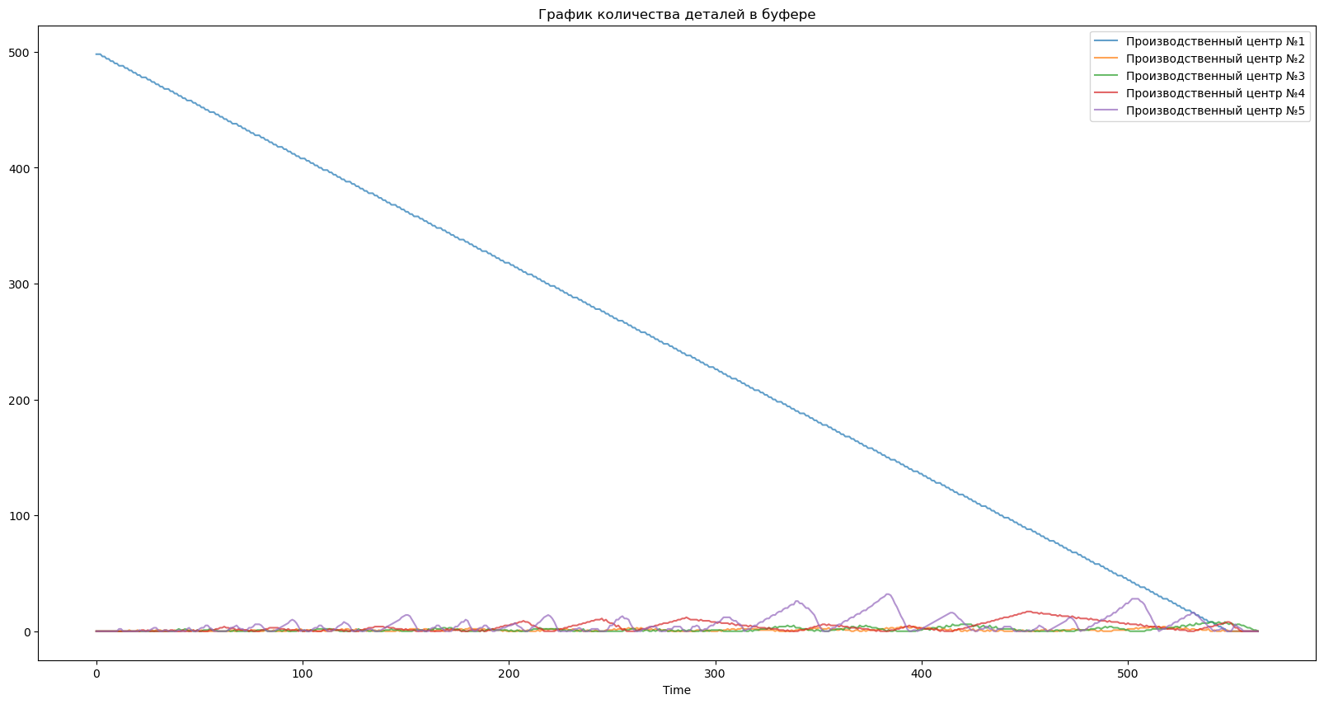
Time | ProductionCenter | WorkersCount | BufferCount
0.0 | Производственный центр №1 | 2 | 498
0.0 | Производственный центр №2 | 0 | 0
0.0 | Производственный центр №3 | 0 | 0
0.0 | Производственный центр №4 | 0 | 0
0.0 | Производственный центр №5 | 0 | 0
1.0 | Производственный центр №1 | 2 | 498
1.0 | Производственный центр №2 | 0 | 0
1.0 | Производственный центр №3 | 0 | 0
1.0 | Производственный центр №4 | 0 | 0
1.0 | Производственный центр №5 | 0 | 0
2.0 | Производственный центр №1 | 2 | 498
2.0 | Производственный центр №2 | 0 | 0
2.0 | Производственный центр №3 | 0 | 0
2.0 | Производственный центр №4 | 0 | 0
2.0 | Производственный центр №5 | 0 | 0
3.0 | Производственный центр №1 | 2 | 496
3.0 | Производственный центр №2 | 1 | 0
3.0 | Производственный центр №3 | 0 | 0
3.0 | Производственный центр №4 | 0 | 0
3.0 | Производственный центр №5 | 1 | 0
4.0 | Производственный центр №1 | 2 | 496
4.0 | Производственный центр №2 | 1 | 0
4.0 | Производственный центр №3 | 0 | 0
4.0 | Производственный центр №4 | 0 | 0
4.0 | Производственный центр №5 | 0 | 0
5.0 | Производственный центр №1 | 2 | 494
5.0 | Производственный центр №2 | 2 | 0
5.0 | Производственный центр №3 | 0 | 0
5.0 | Производственный центр №4 | 0 | 0
5.0 | Производственный центр №5 | 1 | 0
6.0 | Производственный центр №1 | 2 | 494
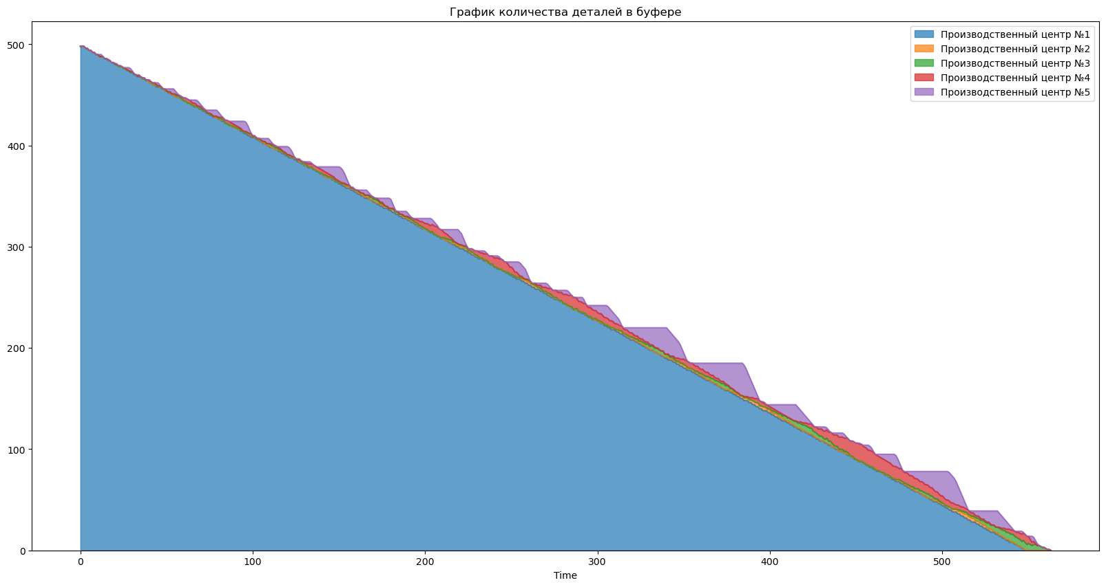
6.0 | Производственный центр №2 | 1 | 0
6.0 | Производственный центр №3 | 1 | 0
6.0 | Производственный центр №4 | 0 | 0
6.0 | Производственный центр №5 | 0 | 0
7.0 | Производственный центр №1 | 2 | 492
7.0 | Производственный центр №2 | 2 | 0
7.0 | Производственный центр №3 | 1 | 0
7.0 | Производственный центр №4 | 1 | 0
7.0 | Производственный центр №5 | 0 | 0
8.0 | Производственный центр №1 | 2 | 492
8.0 | Производственный центр №2 | 1 | 0
8.0 | Производственный центр №3 | 2 | 0
8.0 | Производственный центр №4 | 0 | 0
8.0 | Производственный центр №5 | 1 | 0
9.0 | Производственный центр №1 | 2 | 490
9.0 | Производственный центр №2 | 2 | 0
9.0 | Производственный центр №3 | 1 | 0
9.0 | Производственный центр №4 | 1 | 0
9.0 | Производственный центр №5 | 0 | 0
10.0 | Производственный центр №1 | 2 | 490
10.0 | Производственный центр №2 | 2 | 0
10.0 | Производственный центр №3 | 1 | 0
10.0 | Производственный центр №4 | 1 | 0
10.0 | Производственный центр №5 | 0 | 0
11.0 | Производственный центр №1 | 2 | 488
11.0 | Производственный центр №2 | 2 | 0
11.0 | Производственный центр №3 | 1 | 0
11.0 | Производственный центр №4 | 1 | 0
11.0 | Производственный центр №5 | 0 | 2
12.0 | Производственный центр №1 | 2 | 488
12.0 | Производственный центр №2 | 2 | 0
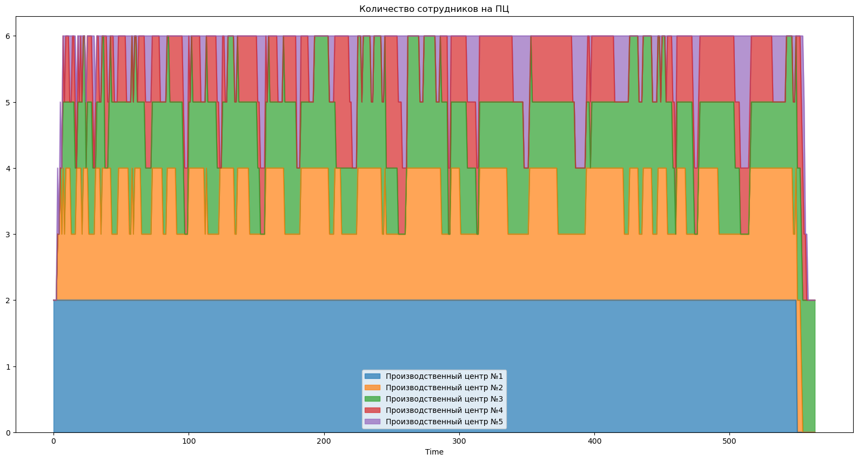
12.0 | Производственный центр №3 | 1 | 0
12.0 | Производственный центр №4 | 0 | 0
12.0 | Производственный центр №5 | 1 | 2
13.0 | Производственный центр №1 | 2 | 488
13.0 | Производственный центр №2 | 1 | 0
13.0 | Производственный центр №3 | 2 | 0
13.0 | Производственный центр №4 | 0 | 0
13.0 | Производственный центр №5 | 1 | 0
14.0 | Производственный центр №1 | 2 | 486
14.0 | Производственный центр №2 | 1 | 0
14.0 | Производственный центр №3 | 2 | 0
14.0 | Производственный центр №4 | 1 | 0
14.0 | Производственный центр №5 | 0 | 0
15.0 | Производственный центр №1 | 2 | 486
15.0 | Производственный центр №2 | 1 | 0
15.0 | Производственный центр №3 | 2 | 0
15.0 | Производственный центр №4 | 1 | 0
15.0 | Производственный центр №5 | 0 | 0
16.0 | Производственный центр №1 | 2 | 484
16.0 | Производственный центр №2 | 1 | 1
16.0 | Производственный центр №3 | 1 | 0
16.0 | Производственный центр №4 | 1 | 0
16.0 | Производственный центр №5 | 1 | 0
17.0 | Производственный центр №1 | 2 | 484
17.0 | Производственный центр №2 | 2 | 0
17.0 | Производственный центр №3 | 0 | 0
17.0 | Производственный центр №4 | 0 | 0
17.0 | Производственный центр №5 | 1 | 0
18.0 | Производственный центр №1 | 2 | 482
18.0 | Производственный центр №2 | 2 | 0
18.0 | Производственный центр №3 | 1 | 0
18.0 | Производственный центр №4 | 1 | 0
18.0 | Производственный центр №5 | 0 | 0
19.0 | Производственный центр №1 | 2 | 482
19.0 | Производственный центр №2 | 2 | 0
19.0 | Производственный центр №3 | 1 | 0
19.0 | Производственный центр №4 | 0 | 0
19.0 | Производственный центр №5 | 1 | 0
20.0 | Производственный центр №1 | 2 | 480
20.0 | Производственный центр №2 | 2 | 1
20.0 | Производственный центр №3 | 1 | 0
20.0 | Производственный центр №4 | 1 | 0
20.0 | Производственный центр №5 | 0 | 0
21.0 | Производственный центр №1 | 2 | 480
21.0 | Производственный центр №2 | 1 | 0
21.0 | Производственный центр №3 | 2 | 0
21.0 | Производственный центр №4 | 0 | 0
21.0 | Производственный центр №5 | 1 | 1
22.0 | Производственный центр №1 | 2 | 478
22.0 | Производственный центр №2 | 2 | 0
22.0 | Производственный центр №3 | 2 | 0
22.0 | Производственный центр №4 | 0 | 1
22.0 | Производственный центр №5 | 0 | 0
23.0 | Производственный центр №1 | 2 | 478
23.0 | Производственный центр №2 | 2 | 0
23.0 | Производственный центр №3 | 2 | 0
23.0 | Производственный центр №4 | 0 | 1
23.0 | Производственный центр №5 | 0 | 0
24.0 | Производственный центр №1 | 2 | 478
24.0 | Производственный центр №2 | 2 | 0
24.0 | Производственный центр №3 | 0 | 0
24.0 | Производственный центр №4 | 1 | 0
24.0 | Производственный центр №5 | 0 | 0
25.0 | Производственный центр №1 | 2 | 476
25.0 | Производственный центр №2 | 2 | 0
25.0 | Производственный центр №3 | 1 | 0
25.0 | Производственный центр №4 | 1 | 1
25.0 | Производственный центр №5 | 0 | 0
26.0 | Производственный центр №1 | 2 | 476
26.0 | Производственный центр №2 | 1 | 0
26.0 | Производственный центр №3 | 2 | 0
26.0 | Производственный центр №4 | 1 | 0
26.0 | Производственный центр №5 | 0 | 1
27.0 | Производственный центр №1 | 2 | 474
27.0 | Производственный центр №2 | 1 | 1
27.0 | Производственный центр №3 | 2 | 0
27.0 | Производственный центр №4 | 1 | 0
27.0 | Производственный центр №5 | 0 | 2
28.0 | Производственный центр №1 | 2 | 474
28.0 | Производственный центр №2 | 1 | 0
28.0 | Производственный центр №3 | 2 | 0
28.0 | Производственный центр №4 | 1 | 0
28.0 | Производственный центр №5 | 0 | 3
29.0 | Производственный центр №1 | 2 | 472
29.0 | Производственный центр №2 | 1 | 1
29.0 | Производственный центр №3 | 1 | 0
29.0 | Производственный центр №4 | 1 | 0
29.0 | Производственный центр №5 | 1 | 3
30.0 | Производственный центр №1 | 2 | 472
30.0 | Производственный центр №2 | 1 | 1
30.0 | Производственный центр №3 | 1 | 0
30.0 | Производственный центр №4 | 0 | 0
30.0 | Производственный центр №5 | 2 | 1
31.0 | Производственный центр №1 | 2 | 470
31.0 | Производственный центр №2 | 2 | 1
31.0 | Производственный центр №3 | 0 | 0
...

